公開用シート
地方公営企業の抜本的な改革等の取組状況（平成29年3月31日時点）

団体名 |  |  |  | 事業名 |  | 事業詳細（事業区分）

国保中央病院組合 |  |  |  | 病院事業 |  | 国保中央病院組合病院事業

実施状況

 | 抜本的な改革の取組

 | 事業廃止 | 民営化・ 民間譲渡 | 広域化等 | 民間活用 |  |  |  |  |  | 現行の経営 体制を継続 | その他の 民間活用

 |  |  |  | 指定管理者 制度 | 包括的 民間委託 |  | PPP/PFI方式 の活用 |  | 地方独立行政法人への移行
 |  |  |  |  |  |  |  |  |  | ○

現行の経営体制・手法を継続する理由、今後の方向性

 | （現行の経営体制・手法を継続する理由） |  |  |  |  |  |  | （今後の経営改革の方向性等）
 | 経営状況が安定しているとは言えないが、当面は現状を維持できると考えている為。 |  |  |  |  |  |  | 経営改革に必要な知見があまりなく、また改革よりも当面は経営計画を策定し、 経営基盤の強化に取り組むことが重要であると考えています。

作成要領
【作成要領】 | 本ファイルにより作成したものが、ホームページに掲載されます。 次の【手順①～⑦】により、作業をお願いします。

【手順①】 事業ごとに作成した、「調査票.xlsx」ファイルの「公開用シート」を開き、全体をコピーする。

【手順②】 「公開用.xlsx」（本ファイル）の「公開用シート」に貼り付ける。

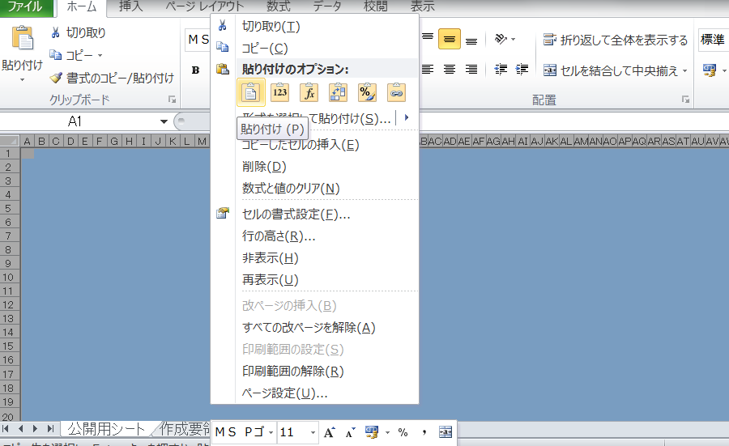

【手順③】 公開用シートに貼り付けたデータについて、再度、全体をコピーする。

【手順④】 コピーしたデータを、「形式を選択して貼り付け」→「値を貼り付け」で、そのまま貼り付ける。

【手順⑤】 「該当の無い取組状況」となっている「行」を、全て削除する。

【手順⑥】 セル内に回答が収まらない場合には、適宜、該当行の幅変更を行う。

【手順⑦】 本ファイルの、「作成要領」から「（例３）０項目」までの４つのシートを削除する。

（例１）取組１項目
地方公営企業の抜本的な改革等の取組状況（平成29年3月31日現在）

団体名 |  |  |  |  |  | 事業名 |  | 事業区分（事業の詳細）

実施状況

 | 事業廃止 | 民営化・ 民間譲渡 |  | 広域化等 |  | 民間活用 |  |  |  |  |  | 現行の経営 体制を継続

 |  |  |  |  |  | 指定管理者 制度 | 包括的 民間委託 |  | PPP/PFI方式 の活用 | 地方独立行政法人への移行
 | ○

抜本的な改革の取組状況

 | 取組事項 |  |  | 事業廃止

 |  |  |  |  | （取組の概要） |  |  |  | （全部と一部の別） |  |  |  | （実施（予定）時期）
 | 実施済 |  | ○ |  | 例 |  |  |  | 全部廃止 |  | 一部廃止 |  | 平成

 |  |  |  |  |  |  |  |  |  |  | ○
 |  |  |  |  |  |  |  |  |  |  |  |  | 28 | 7 | 1

 | 実施予定
 |  |  |  |  |  |  |  |  |  |  |  |  | 年 | 月 | 日

 |  |  |  |  | （取組の概要） |  |  |  | （検討状況・課題）
 | 検討中

（例２）取組２項目
地方公営企業の抜本的な改革等の取組状況（平成29年3月31日現在）

団体名 |  |  |  |  |  | 事業名 |  |  | 事業区分（事業の詳細）

 |  |  |  |  |  | 水道事業

実施状況

 | 事業廃止 | 民営化・ 民間譲渡 |  | 広域化等 |  | 民間活用 |  |  |  |  |  |  | 現行の経営 体制を継続

 |  |  |  |  |  | 指定管理者 制度 |  | 包括的 民間委託 |  | PPP/PFI方式 の活用 | 地方独立行政法人への移行
 |  |  |  | ○ |  | ○

抜本的な改革の取組状況

 | 取組事項 |  |  | （水道事業）広域化等

 |  |  |  |  | （実施類型） |  |  |  |  | （取組の概要） |  |  |  | （実施（予定）時期）
 | 実施済 |  | ○ |  | 事業統合 |  | 施設の 共同設置 |  |  | 例 |  |  |  | 平成

 |  |  |  |  | ○
 |  |  |  |  |  |  |  |  |  |  |  |  |  | 28 | 7 | 1

 |  |  |  |  | 施設管理の 共同化 |  | 管理の一体化
 | 実施予定
 |  |  |  |  |  |  |  |  |  |  |  |  |  | 年 | 月 | 日

 |  |  |  |  | （取組の概要） |  |  |  |  | （検討状況・課題）
 | 検討中

 | 取組事項 |  |  | 民間活用（指定管理者制度）

 |  |  |  |  | （取組の概要） |  |  |  |  | （方式） |  |  |  | （実施（予定）時期）
 | 実施済 |  | ○ |  | 例 |  |  |  |  | 代行制 |  | 利用料金制 |  | 平成

 |  |  |  |  |  |  |  |  |  | ○ |  |  |  | 28 | 7 | 1

 | 実施予定
 |  |  |  |  |  |  |  |  |  |  |  |  |  | 年 | 月 | 日

 |  |  |  |  | （取組の概要） |  |  |  |  | （検討状況・課題）
 | 検討中

（例３）０項目（現経営等継続）
地方公営企業の抜本的な改革等の取組状況（平成29年3月31日現在）

団体名 |  |  |  | 事業名 |  | 事業区分（事業の詳細）

実施状況

 | 事業廃止 | 民営化・ 民間譲渡 | 広域化等 | 民間活用 |  |  |  |  |  | 現行の経営 体制を継続

 |  |  |  | 指定管理者 制度 | 包括的 民間委託 |  | PPP/PFI方式 の活用 |  | 地方独立行政法人への移行
 |  |  |  |  |  |  |  |  |  | ○

現行の経営体制・手法を継続する理由、今後の方向性

 | （現行の経営体制・手法を継続する理由） |  |  |  |  |  |  | （今後の経営改革の方向性等）
 | 例 |  |  |  |  |  |  | 例

